Treino
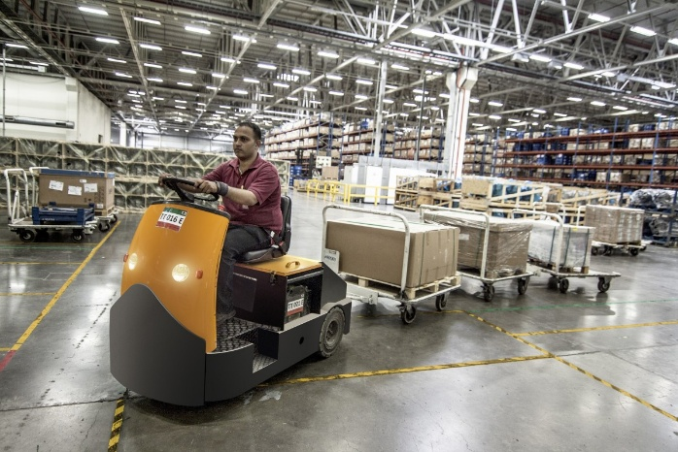
MENU
GERENCIADOR DE ESTOQUE
LANÇAMENTOS
RELATÓRIOS

Menu Gabarito
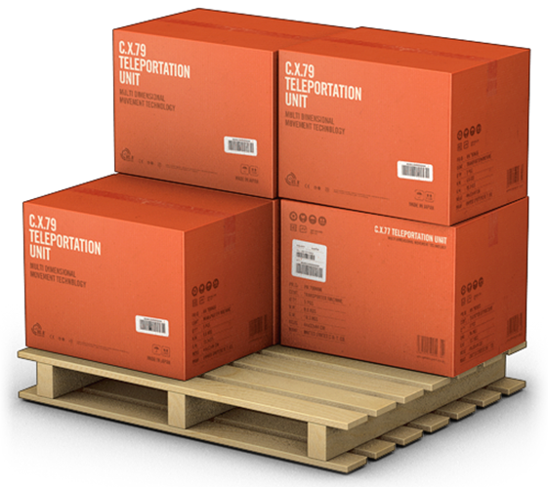
MENU
GERENCIADOR DE ESTOQUES
LANÇAMENTOS
RELATÓRIOS

